Estadísticas
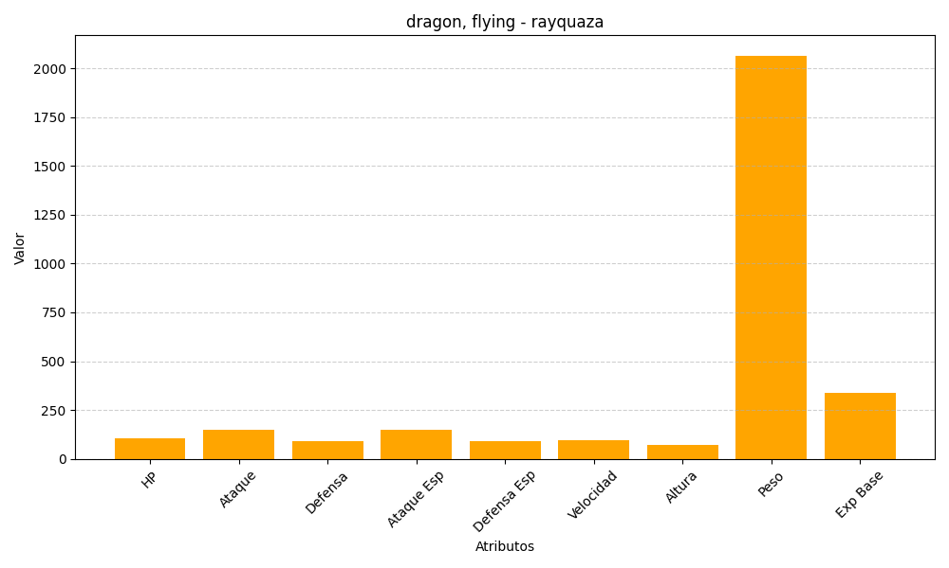
ID | Nombre | Tipo | HP | Ataque | Defensa | Ataque Especial | Defensa Especial | Velocidad | Altura | Peso | Experiencia Base
384 | rayquaza | dragon, flying | 105 | 150 | 90 | 150 | 90 | 95 | 70 | 2065 | 340

